Sheet1
 | マウント確認
 | mount
 | マウント解除
 | umount /dev/cdrom
 | ※/dev/cdromはCD/DEV
 | ※/dev/cdromは/dev/sr0にリンクされたファイル

 | usbマウント
 | /dev/sdb*
 | ※/dev/sd* はharddiskまたはusbメモリを意味する
 | ※/dev/sda はCentOSがインストールされた最初のハードディスク
 | ※/dev/sdb* は追加したUSB *は変わる

 | ユーザ追加&削除

 | useradd username
 | useradd -g groupname username

 | groupadd groupname

 | userdel username
 | userdel -r username |  |  | ・・・Homeディレクトリも削除

 | cat /etc/passwd |  |  | ・・・ユーザ情報
 | cat /etc/group |  |  | ・・・Group情報
 | cat /etc/shadow |  |  | ・・・Password情報( !! はパスワード未設定)
 | cat /etc/skel |  |  | ・・・Homeディレクトリ作成時にコピー元
 | 上記ディレクトリをコピーして/home/username
 | 新規追加されるユーザに特定のファイルを配布したいときに/etc/skelにファイル配置

 | hard link | ln リンク対象ファイル名 リンクファイル名
 | symbolic | ln -s リンク対象ファイル名 リンクファイル名 |  |  |  |  | ・・・soft link
 | ls -il | inode 番号を最初にして出力

 |  | Directory |  |  | inode block |  | Data Block

Hard Link File
inode1
原本ファイルデータ
Origin File

inode2
原本ファイルPointer
Symbolic Link File

 | ※inode
 | ファイルの所有権、許可権、ファイルの種類などの情報とファイルの実際のデータ位置をもっている。
 | inodeファイルが集まっているところをinode blockという。

 | rpm(Redhat package Manager)
 | インストールファイル、windowsのexeファイルみたいなファイル
 | ※短所：依存性。別のファイルが先にインストールされていなかったらインストールできない、もしくはプログラムが動作しない。
 | →対策でdnf コマンドが誕生。
 | dnfコマンドは依存性のあるパッケージはインターネット上でリストを確認後、ダウンロードして勝手にインストールしてくれる。

 | 基本「dnf -y install パッケージ名」、「dnf -y remove パッケージ名」で十分。
 | dnf clean all |  | ダウンロードリスト削除

 | [root@localhost ~]# dnf -y groupinstall "Java Platform"
 | ↑でjava installも可能！

 | /etc/yum.repos.d/*.repo
 | ※dnf が↑の*.repoを全部開いてみる
 | ここにダウンロードURLなどが記載されている。
 | 基本触る必要はない。URLが古くてダウンロードできないとかがあれば、URLを修正 or 追加する。

 | [DVD-BaseOS] |  | CentOSの基本パッケージ
 | name=CentOS DVD BaseOS
 | baseurl=file:///media/cdrom/BaseOS/
 | gpgcheck=0

 | [DVD-AppStream] |  | その他
 | name=CentOS DVD AppStream
 | baseurl=file:///media/cdrom/AppStream/
 | gpgcheck=0

 | [Network-PowerTools] |  |  | DVDになかった場合、インタネット上で調べるURL
 | name=CentOS-$releasever - PowerTools
 | baseurl=http://mirror.centos.org/centos-8/8.0.1905/PowerTools/x86_64/os/
 | http://vault.centos.org/8.0.1905/PowerTools/x86_64/os/
 | gpgcheck=0

 | ↑みたいな感じでXXX.repoファイルを作ってもOK

 | ifup ens160 |  | ネットワーク ON
 | ifdown ens160 |  | ネットワーク OFF

 | Backgroundで実行
 | 「&」をつける
 | 例）gedit /root/glist.txt &
 | [root@localhost ~]# gedit /root/glist.txt &
 | [1] 5433
 | [root@localhost ~]#
 | [root@localhost ~]# ls |  |  |  |  |  |  | gedit実行中でもコマンドが打つことができる。
 | anaconda-ks.cfg glist.txt initial-setup-ks.cfg link ダウンロード テンプレート デスクトップ ドキュメント ビデオ 音楽 画像 公開
 | [root@localhost ~]#
 | [root@localhost ~]#
 | [1]+ 終了 gedit /root/glist.txt
 | [root@localhost ~]#

 | 圧縮関連
 | xz, bzip2, gzip

 | 파일 묶기
 | tar

 | find
 | -name
 | -newer
 | -perm
 | -size

 | サービス（Deamon)
 | ↑は後で説明

 | ntsysv | サービスの開始、中止、再開などの設定時に使用する。
 | インストールが必要
 | dnf -y install ntsysv

 | cron
 | システム作業の予約
 | cronと関連するDeamon(Service)はcrond
 | 関連ファイルは/etc/crond

 | /etc/crond の形式
 | 分 時 日 月 曜日 使用者 実行コマンド
例） | 00 05 1 * * root cp -r /home /backup

 | cron関連サービスが稼働中かを確認
 | systemctl status crond

 | 予約
 | vi /etc/crontab
 | でコマンドを追加
 | 例）
 | 01 3 15 * * root run-parts /etc/cron.monthly
 | 毎月15日3時1分に/etc/cron.montlyにある全てのファイル実行しろ
 | ※run-part → ディレクトリの中の全てのコマンドを実行する

 | crond deamonを再実行
 | systemctl restart crond

 | at
 | 一回のみ実行

 | ・予約
 | at 3:00am tomorrow
 | at 11:00pm January 30
 | at now +1 hours
 | ・予約したいコマンド入力
 | ↑の予約でat promptが表示されるそこでコマンド入力
 | 完了したら ctrl + d で抜ける
 | ・確認
 | at -l
 | ・キャンセル
 | atrm 作業番号

 | Network関連コマンド
 | # ifconfig ens160 |  | Network 設定情報出力 |  |  | ※eth0, eth1, ens32, ens33などで認識される。CentOSはens160
 | # ifup ens160 |  | Network 装置稼働
 | # ifdown ens160 |  | Network 装置停止

 | # nmtui
 | Network Manager Text User Interface
 | ネットワークと関連したほとんどの設定はこのコマンドでできる
 | ・自動IP または固定IP使用設定
 | ・IP, Subnet MASK, Gateway 情報入力
 | ・DNS情報入力
 | ・ネットワークカードドライバ設定
 | ・ネットワーク装置（ens160）設定

 | # systemctl start/stop/restart/status NetworkManager
 | ネットワーク設置変更後、変更された内容をシステムに適用するコマンド
 | そのため、nmtuiとセットで実行

 | # nslookup
 | DNSサーバの作動をテストするコマンド

 | Network関連ファイル
 | nmutiコマンド実行後、変更されるファイル ※大事だから覚えて

 | /etc/sysconfig/network
 | ネットワークの基本情報が設定されているファイルであり、ネットワーク使用中かが書いてある

 | /etc/sysconfig/network-scripts/ifcfg-ens160
 | ens160 装置に設定されたネットワーク情報全てが入っているファイル

 | /etc/resolv.conf
 | DNSサーバの情報とHOST名が入っているファイル

 | /etc/hosts
 | 現在のコンピュータのホスト名とFQDNが入っているファイル

 | SELinux
 | システム保安に影響するサービス、権限などの制御ができる。
 | 強制モードには「強制 enforcing, 許容 permissive, 無効 disabled」がある。

 | 設定ファイル
 | /etc/sysconfig/selinux
 | または、 | system-config-selinuxでＧＵＩでも可能 |  |  |  | ※policycoreutils-guiパッケージインストールが必要。（dnf -y install policycoreuitls-gui)

 | Pipe, Filter, Redirection

 | Pipe | 二つのプログラムを連結する連結通路のこと
 | 例）
 | # ls -l /etc | more

 | Filter | 必要なことだけFilterしてしてくれるコマンド
 | grep, tail, wc, sort, awk, sed コマンドなどがある
 | 例）
 | # ps -ef | grep bash
 | ps -ef | プロセス番号を出力、grepでbashという文字が入ったプロセスのみ出力させる

 | # rpm -qa | grep dnf
 | インストールされたパッケージの中でdnfという文字が入ったパッケージを出力する。

 | Redirection
 | 標準入力はキーボード、標準出力はモニタであるが、これをファイルに処理したい場合に使用される
 | 例）
 | # ls -l > list.txt |  |  | ls -lの結果をlist.txtに出力、list.txtが既に存在する場合、上書きする
 | # ls -l >> list.txt |  |  | ls -lの結果をlist.txtに出力、list.txtが既に存在する場合、上書きせずに最後の行から続きで出力する
 | # sort < list.txt |  |  | list.txt をソートして画面に出力
 | # sort < list.txt > out.txt |  |  | list.txt をソートしてout.txtに出力する。

 | Process, Deamon, Service

 | Process
 | HardDiskに保存されている実行コード（プログラム）がメモリにloadingされ、活性化されること

 |  | Foreground Process
 |  | 画面に表示され、ユーザとのやり取りするプロセス

 |  | Background Process
 |  | 画面に表示されず、裏で実行されるプロセス
 |  | 例としてはVirus Vaccine, Server Deamon

 |  | プロセス番号
 |  | 各々のプロセスに割り当てられた固有の番号

 |  | 作業番号
 |  | 現在実行されているBackgroundプロセスの順次番号

 |  | 親プロセス、子プロセス
 |  | 全てのプロセスは一人で独立して実行されるのではなく、親プロセスの下位に所属されて実行される。
 |  | 親プロセスが終了すると、全ての子プロセスも終了される。

 |  | 【コマンド】
 |  | ps
 |  | 現在プロセスの状態を確認するコマンド
 |  | 主に
 |  | ps -ef | grep プロセス名
 |  | を使用

 |  | kill
 |  | プロセスを強制に終了させるコマンド
 |  | kill -9 プロセス番号 |  |  | = Ctrl + c

 |  | pstree
 |  | 親プロセスと子プロセスの関係をtreeで表示する

 |  | その他テスト用のコマンド
 |  | # yes > /dev/null
 |  | yes |  | 単純にyesを画面に無限出力する
 |  | /dev/null |  | 何もしない（何の反応もしない）

 |  | foreground → background → foregrounc
 |  | # yes > /dev/null
 |  | Ctrl + z | プロセスを中止
 |  | # bg | 中止されたプロセスをBackground Processで続けて実行させる
 |  | # jobs | 現在Backgroundで稼働中のプロセスを確認する
 |  | # fg 作業番号 |  | BackgroundProcessをForeground Processに変換

 | Service
 | Deamonとも呼ばれるサービスは「Server Process」のことをいう
 | つまり、サービスはWeb Server, Name Server, DB Serverなどのプロセス
 | サービスは目に見えないが、システムで稼働中のプロセスであるため、Background Processの一種。
 | 要すると、「Service = Deamon = Server Process」

 | ServiceとSocket
 | Service | 通常いつも稼働されるサーバプロセス
 | ・ web server(httpd), db server(mysqld), ftp server(vsftpd)など
 | ・ systemctl start/stop/restart サービス名で実行、終了する
 | ・ Serviceの実行スクリプトファイルは「/usr/lib/systemd/system/」に「サービス名.service」という名前で確認できる
 | ・ 「systemctl list-unit-files」コマンドで現在使用（enabled）、使用しない（disabled）を確認することができる。

 | ----------------------------
 | systemctl start/stop/restart サービス名
 | systemctl status サービス名
 | systemctl enable/disable サービス名
 | ----------------------------

 | Socket | 必要な時だけ稼働されるサーバプロセス。そのため、サービス
 | ・ サービスはいつも稼働されるが、Socketは外部から特定のサービスを要求されたときにsystemdが稼働させる。要求が終了したらSocketも終了する。
 | ・ そのため、要求受けて稼働されるため、連結までサービスより時間がかかる。例としてはTelnetがある
 | ・ Serviceの実行スクリプトファイルは「/usr/lib/systemd/system/」に「Socker名.service」という名前で確認できる
 | ・ 似たような概念でxinetd Deamonがあるが、多くのサービスがxinetdの代わりにSocketを使用する。

forget password
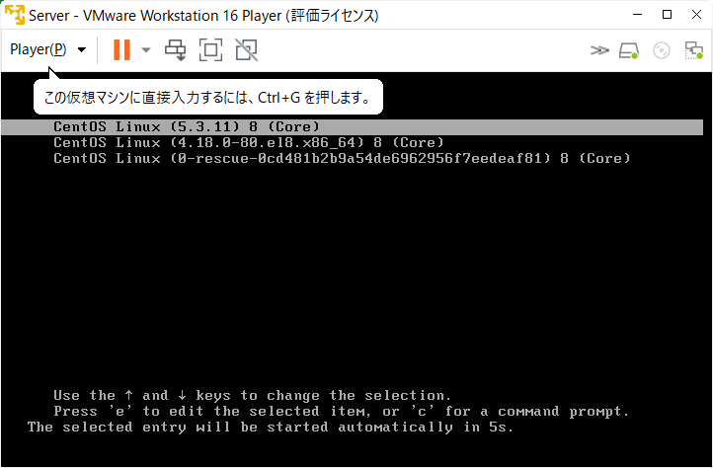

「e」キーで編集モードへ

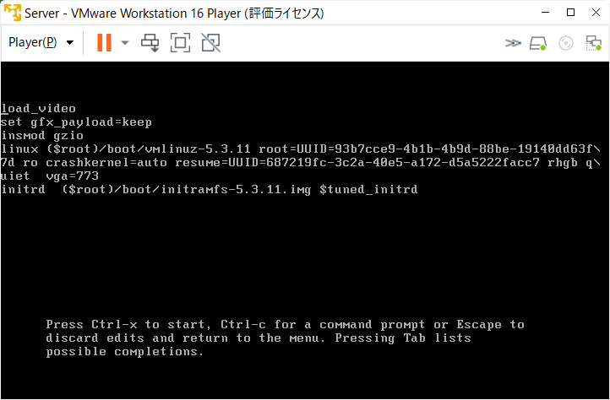
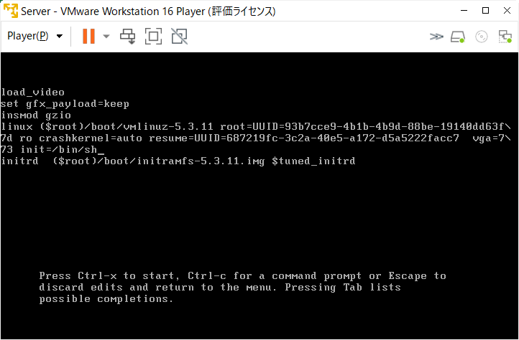

削除
追加

restart

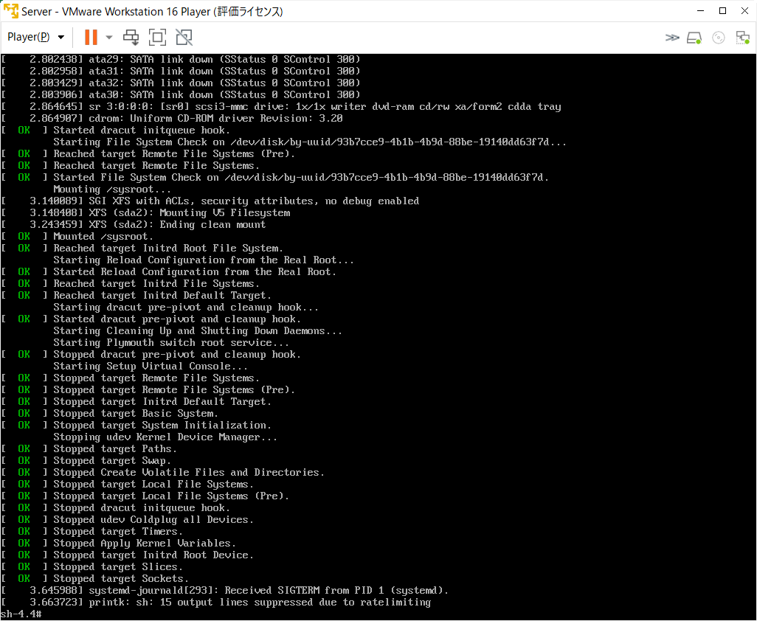

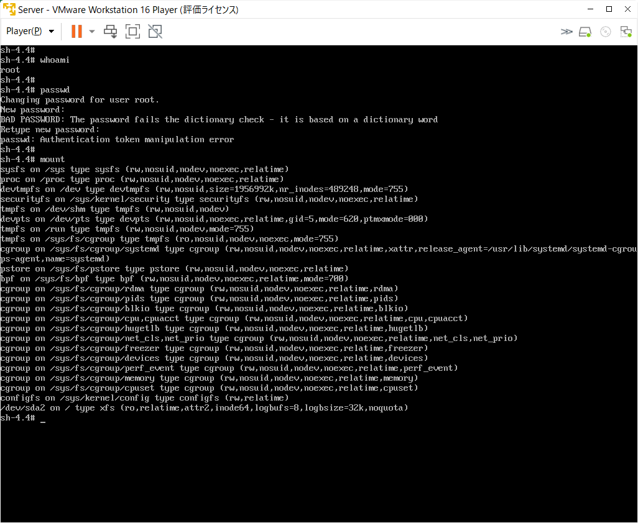
ユーザ確認

パスワード変更権限がないと言っている

「/」についてread-onlyでマウントされている

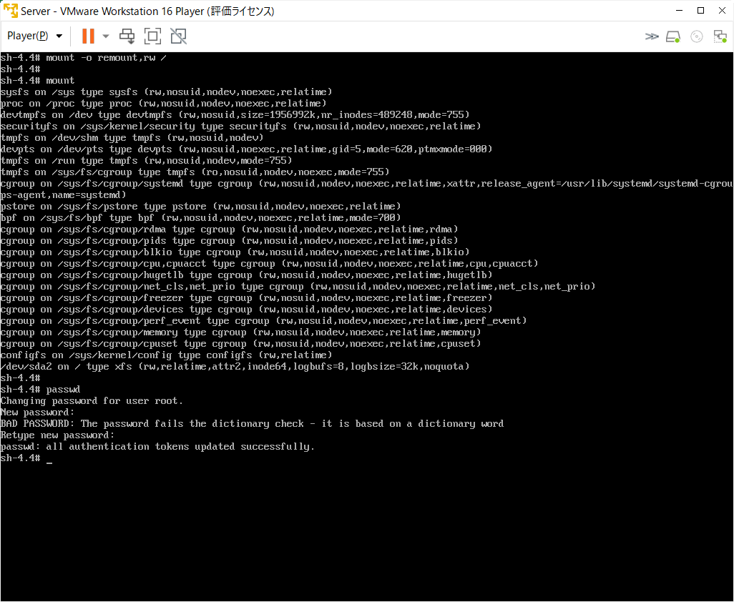

「/」についてread-writeでマウントする

変わった。
再起動

GRUB ブートロード設定

↑の待機時間変更

vi /etc/default/grub

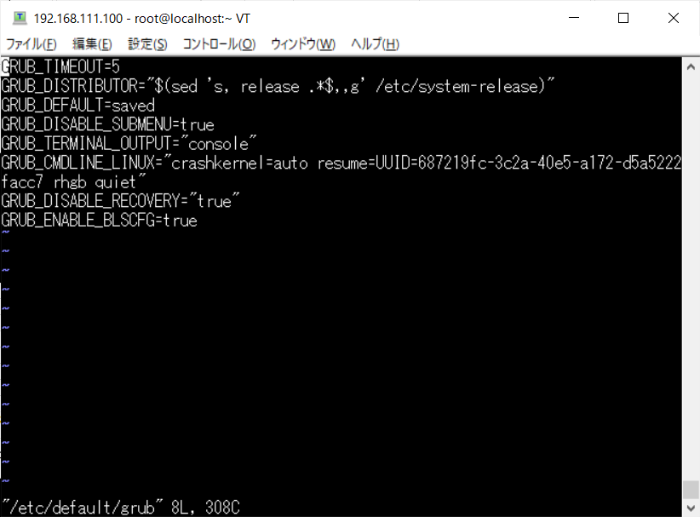

以下のコマンドで変更内容を反映
grub2-mkconfig -o /boot/grub2/grub.cfg

rebootすると待機時間が変わっている

GRUBにパスワードをかける

vi /etc/grub.d/00_header

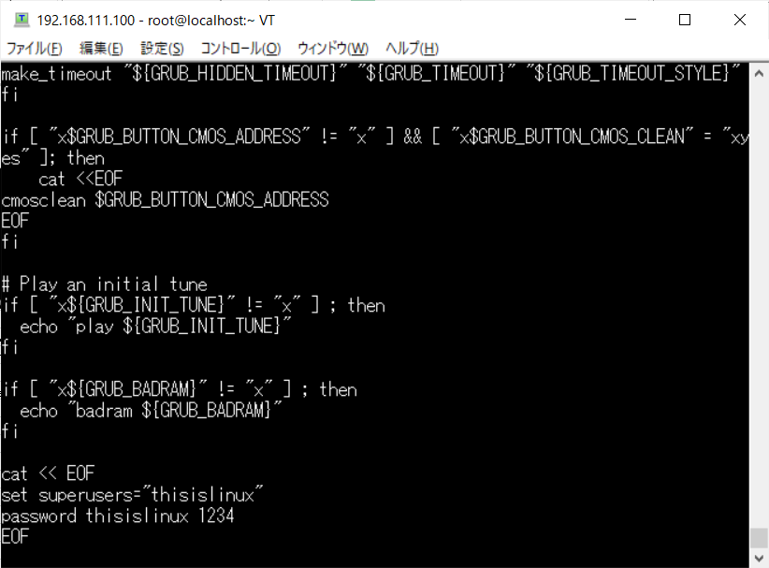

追加
GRUBユーザを追加

以下のコマンドで変更内容を反映
grub2-mkconfig -o /boot/grub2/grub.cfg

